Sheet1
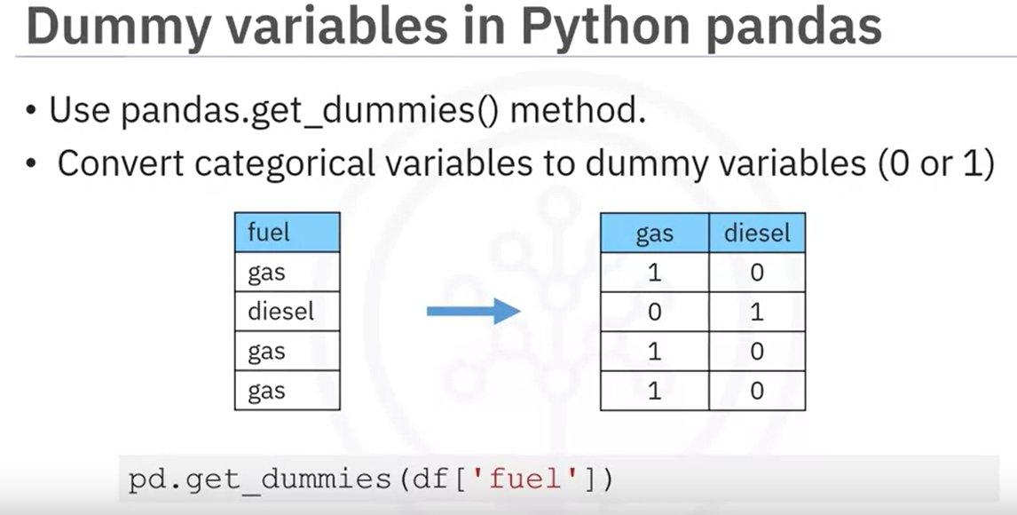
2つの値がモデルに与える影響を、同程度の影響（similar infuluence）にするために、値を標準化することがある。
たとえば、年齢はせいぜい100以内の値だが、年収は数千万を超えることもある。
このような場合に、数値の大きい年収がモデルに与える影響が大きい場合がある。
したがって、上記の2種の値を標準化することで、両値の影響を同程度にすることができる。

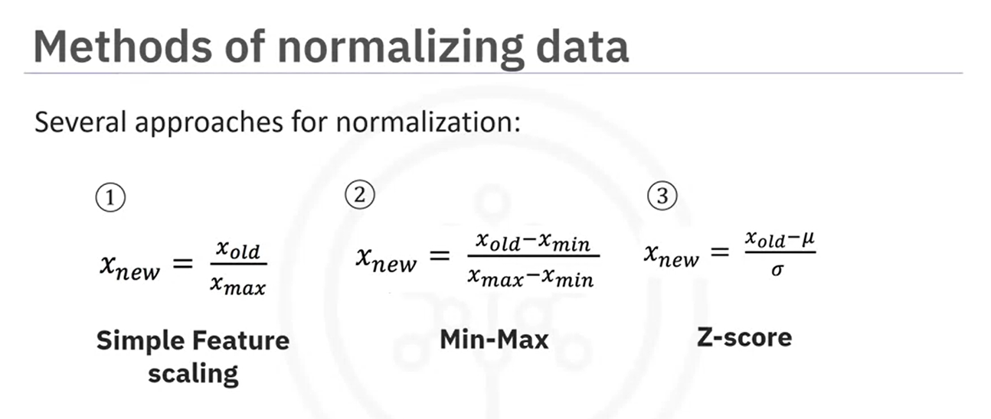
これを標準化と呼ぶ。

①と②は値の上限が１になるので、線形回帰モデル等で扱いやすい。③は―3から3までの値に抽象されるが、それを外れる値もあり得る。

①
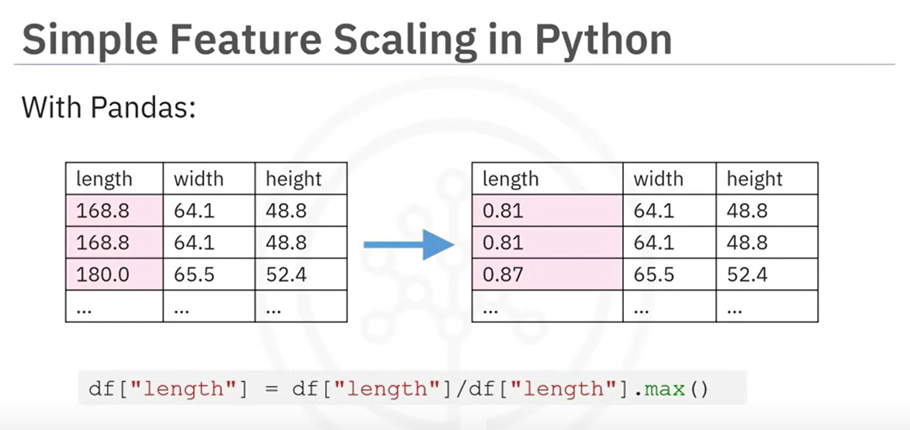

②
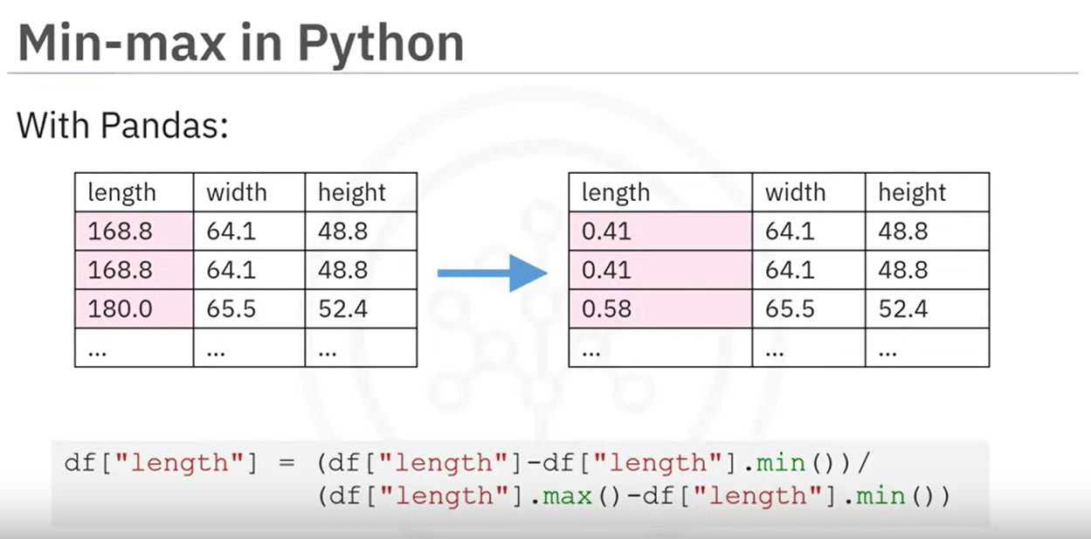

③
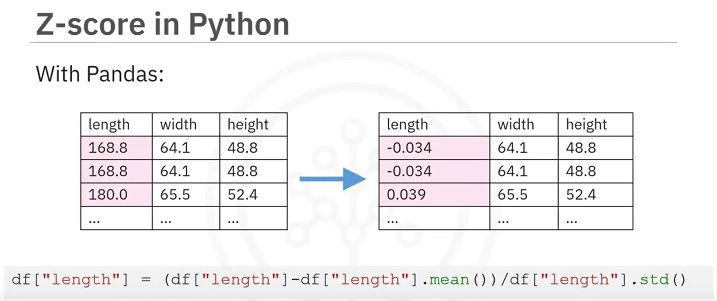

Numpy | Inspace | を使ったBinning

Binに入れるとは、カテゴライズするということ。
最大値と最小値の間を3つの均等の区分（Low, Medium, High）に分類する。そのためには4つの値が必要なので、値を4と指定する。 その後、Pandasのcutでデータ値をセグメント化してビンに格納する。
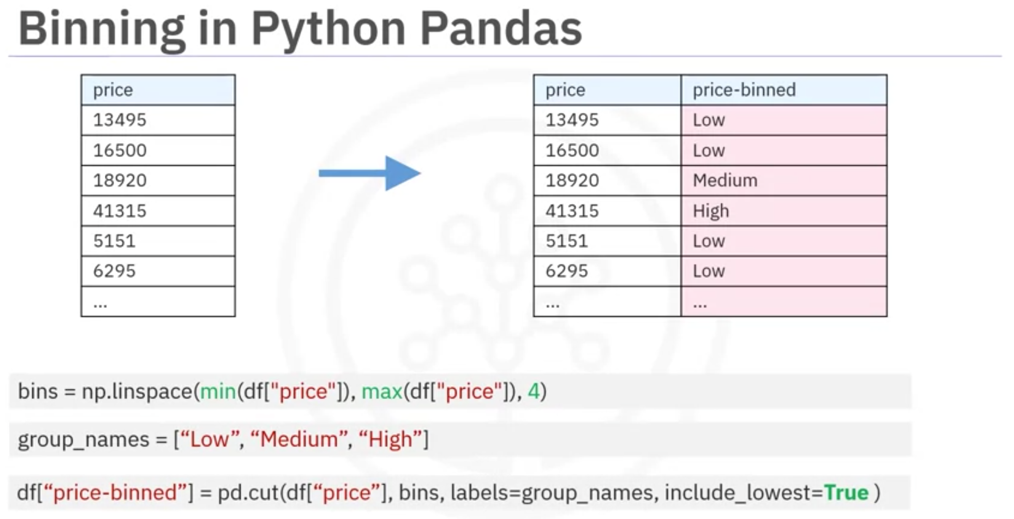

データをビンに分割した後、ヒストグラムを用いて、その分布を可視化する。
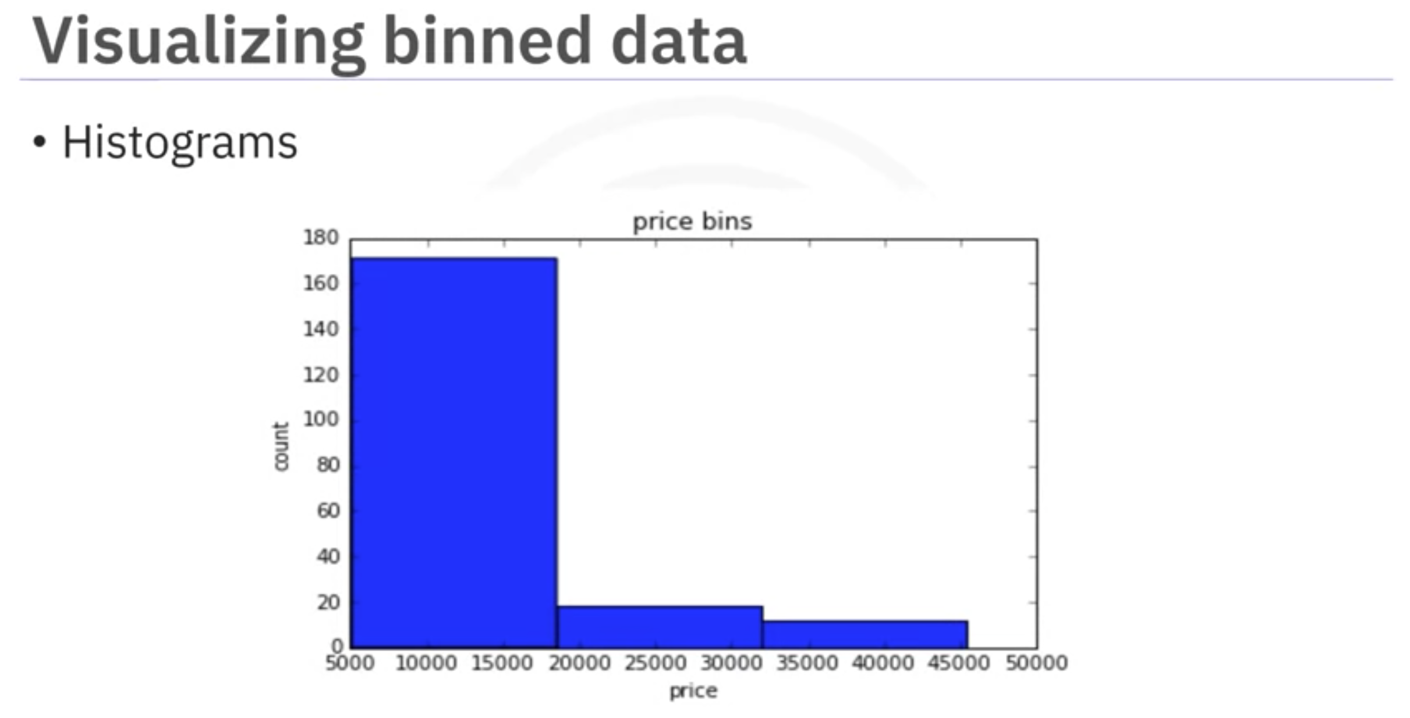

Turning Categorical Variables into Quantitative Variables in Python

ほとんどの統計モデルではobjやstrを扱うことができないため、他の方へと変更する必要がある。
このケースでは、ガスとディーゼルの2つの値しか存在しないため、対応する2つの列を用意し、それぞれ0, 1で表現する。
これをワンホットエンコーディングという。
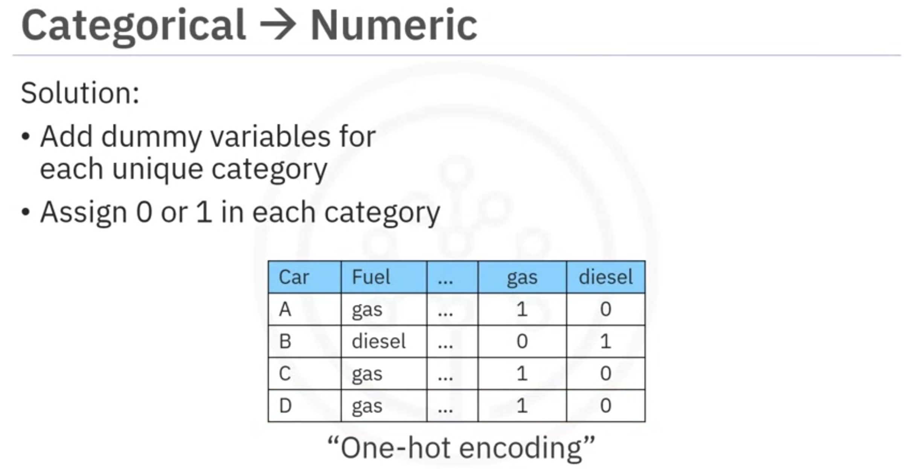

Dummy variableを使用すると、上記の変換を少ない手順で行うことができる。

